RESULTS
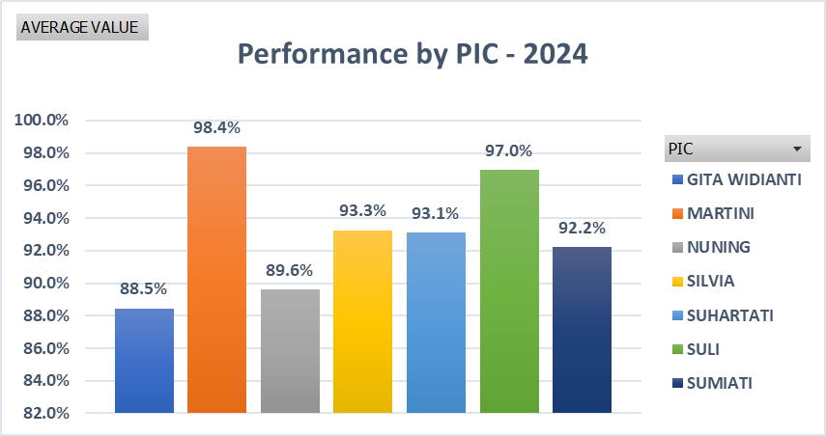
WO PURCHASING - MONTHLY 2024

 | NO | PIC | Januari | Februari | Maret | AVERAGE
 | 1 | NUNING | 93.3% | 99.5% | 76.0% | 89.6%
 | 2 | GITA WIDIANTI | 92.9% | 96.1% | 76.4% | 88.5%
 | 3 | SUMIATI | 94.0% | 96.0% | 86.7% | 92.2%
 | 4 | SULI | 97.9% | 98.4% | 94.6% | 97.0%
 | 5 | SILVIA | 95.0% | 93.9% | 90.8% | 93.3%
 | 6 | MARTINI | 98.1% | 97.0% | 100.0% | 98.4%
 | 7 | SUHARTATI | 96.0% | 97.7% | 85.6% | 93.1%

